Timing Belt
作 业 指 导 书 |  |  |  |  |  | 작업지도서

作业名称 |  | 使用工具 | 工序 | 组合用时 | 制 作： | 작업공정명 |  | 사용공구 | 공정순서 | 작업소요시간 | 작성：
齿合皮带 |  | 量尺、剪刀、治具 | NO:1 | 12 /s | 审 核： | Timing Belt |  | 자, 가위, 지그 | NO:1 | 12 /s | 심사:
物 件 |  |  |  |  |  | 물건

长度 82CM
길이 82CM

操作说明 | ①以长度基准比对一端，另一端对准刻度. ②用平口钳平行皮带齿剪断（长度82MM). |  |  |  |  | 작업설명 | ①한쪽을 고정하고 나머지 한쪽을 자 눈금에 대어 길이를 확인한다. ②니퍼를 이용해 벨트의 톱니와 평행되도록 절단한다.(길이82CM).

 |  |  |  |  |  |  |  |  |  |  |  | ※ 平口钳 : 납작코 플라이어(plier), 펜치

操 作 图 示 |  |  |  |  |  | 조작도면

Stepping Motor
作 业 指 导 书 |  |  |  |  |  |  | 작업지도서

作业名称 |  | 使用工具 | 工序 | 组合用时 |  | 制 作： | 작업공정명 |  | 사용공구 | 공정순서 | 작업소요시간 | 작성：
步频电机 |  | 电批、六角板手1.5、3 | NO:2 | 50 /s |  | 审 核： | Stepping Motor |  | 전동드라이버, 육각렌치 1.5, 3 | NO:2 | 12 /s | 심사:
物 件 |  |  |  |  |  |  | 물건

操作说明 | ①用棉簽粘少许胶漆涂于电机转轴弧面。 ②套上皮带轮宽边向内，紧固螺丝对轴平面；用5MM冶具片固定轮与电机的间隙，保持5MM间距。 ③用1.5MM六角板手紧固皮带轮上的两个无头螺丝，使皮带轮与电机轴组合无松动为宜。 ④按方向要求套上电机支架。 ⑤电批3MM头紧固4个M3X6螺丝。 |  |  |  |  |  | 작업설명 | ①면봉을 이용하여 모터의 회전축에 약간의 접착제를 바른다. ②Pulley의 넓은 면을 안쪽으로 꽂은 상태에서, 축의 평면에 나사를 고정한다 ;5mm 지그를 이용하여 Pulley와 모터사이의 거리를 띄운 상태에서 고정한다. 5mm간격을 유지해야 한다. ③1.5MM육각렌치를 이용하여 Pulley 위의 무두볼트 두개를 고정한다. Pulley와 모터 축을 느슨하지 않게 조립한다. ④방향에 맞게 motor bracket을 끼운다. ⑤3mm 전동드라이버를 이용하여 M3X6 나사 4개를 고정시킨다.

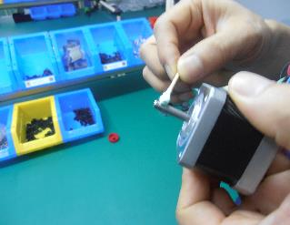
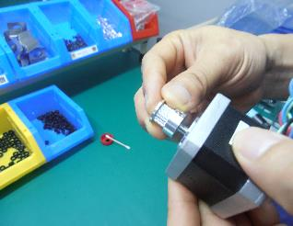
操 作 图 示 |  |  |  |  |  |  | 조작도면

轴弧面涂胶漆
冶具保持5MM
축 옆면에 접착제를 바른다
5MM 유지
모터 바닥면에서 5mm간격을 두고pulley를 끼운다.
套入皮带轮，离底间隙5MM.

 | 1 |  |  | 2
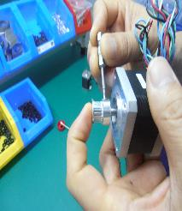
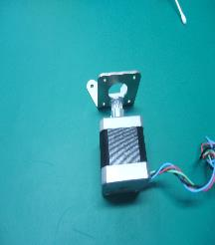
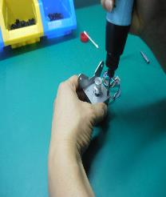
按图示导线右向套上电机支架

도면에 따라 전선을 오른쪽 방향으로 둔 상태에서 motor_braket을 장착한다

1.5mm육각렌치를 이용해
set_screw 2개를 고정한다
3MM 전동드라이버로 M3 6 나사를 고정한다
用1.5MM六角匙紧固无头螺丝X2
电批3MMx3x6紧固

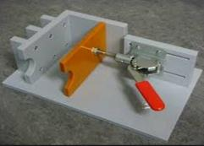
 |  |  |  |  |  |  |  |  | Q. 无头螺丝 = Grub Screw = 대가리 없는 나사??

 | 3 |  | 4 |  | 5

Rod、Ball tap
作 业 指 导 书 |  |  |  |  |  |  | 작업지도서

作业名称 |  | 使用工具 | 工序 | 组合用时 |  | 制 作： | 작업공정명 |  | 사용공구 | 공정순서 | 작업소요시간 | 작성：
连杆+球塞 |  | 球形钳 | NO:3 | 30 /s X6 |  | 审 核： | Rod+Ball Tap |  | 구형 집게 | NO:3 | 30 /s X6 | 심사:
物 件 |  |  |  |  |  |  | 물건

乐泰胶

操作说明 | ①连杆螺丝端粘上少许乐泰胶. ②对准球珠螺帽旋入，紧固。 ③另一端相同方式完成。 |  |  |  |  |  | 작업설명 | ①Rod의 나사면에 약간의 접착제를 바른다. ②Ball Tap의 나사구멍을 정확히 맞춰 고정시킨다. 1.가능한 한 강하게 조인다 2.ball tap의 표면에 상처가 나면 안된다 3.ball tap은 완전히 삽입되어야 한다. ③반대쪽면도 동일한 방법으로 완성한다.

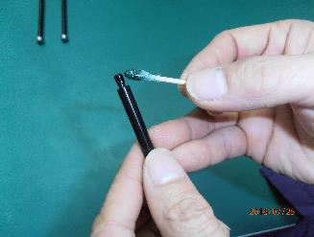
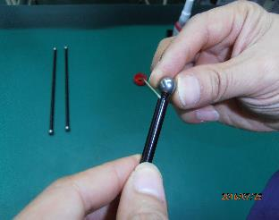
操 作 图 示 |  |  |  |  |  |  | 조작도면

 |  | 1 |  |  | 2

Feeder
作 业 指 导 书 |  |  |  |  |  |  | 작업지도서

作业名称 |  | 使用工具 | 工序 | 组合用时 |  | 制 作： | 작업공정명 |  | 사용공구 | 공정순서 | 작업소요시간 | 작성：
送料器 |  | 电批、六角板手3、2.5 | NO:4 | 90 /s |  | 审 核： | Feeder |  | 전동드라이버, 육각렌치3, 2.5 | NO:4 | 90 /s | 심사:
物 件 |  |  |  |  |  |  | 물건

button head
圆头六角螺丝M4*12
操作说明 | ①管夹组合，母夹字面朝上。 ②管夹组合压入送料器外盖2（字面朝上）。 ③M5*25圆头螺丝旋入M5方形螺母，距螺丝头7-8MM处。 ④放入送料器外盖2对应槽中。 ⑤螺丝端套入弹簧。 ⑥拨杆套入轴承，扣入M4六角螺母。 ⑦穿过轴承锁入M4*12圆头螺丝与六角螺母紧固。 ⑧拨杆套入送料器外盖2。 ⑨盖上外盖1，锁入M3*15六角螺丝与M3方形螺母紧固。 |  |  |  |  |  | 작업설명 | ①female문자면이 위로 오도록 tube_clamp조립 ②조립한 tube_clampfeeder_cover_2에 끼운다.（문자면이 위로 향하게）。 ③button_head M5*25를 ssquare_nut M5에 끼운다，나사헤드와의 간격은 7-8MM。 ④feeder를 feeder_cover_2의 홈 부분에 배치한다. ⑤나사부분에 스프링을 끼운다. ⑥bearing을 홈에 걸어 끼우고, hex_nut_M4도 끼운다. ⑦button_head M4*12를 관통하여 hex_nut_M4에 끼운다. ⑧feeder를 feeder_cover_2에 맞춰 끼운다. ⑨feeder_cover_1를 덮고, socket_screw M3*15를 square_nut M3에 맞춰 끼우고 잠궈 고정시킨다.

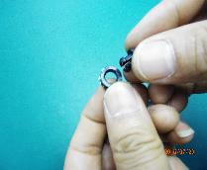
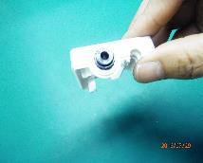
外盖2
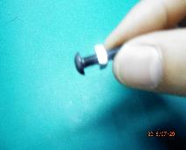
操 作 图 示 |  |  |  |  |  |  | 조작도면
间隙7-8MM
Feeder_cover_2
7-8MM 틈
管夹组合
字面朝上
Tube Clamp를 문자부분이 위로 오게 하여 끼운다

조립한 Tube Clamp의 문자면이 위쪽으로 오게해서 Feeder_cover_2에 끼워 넣는다.
button_head M5*25를 square_nut M5에 체결한다.

管夹组合字面朝上压入外盖2
圆头螺丝M5*25旋入M5方形螺母

feeder_cover_2에 나사를 삽입한다.
bearing
hex_nut_M4
 | 1 |  | 2 |  | 3
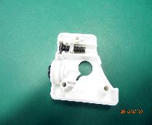
旋入螺母的螺钉放入外盖2
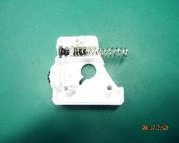
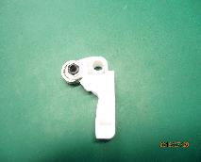
轴承
六角螺母M4
스프링을 끼운다

套入弹簧

button_head_M4*12
길쭉한 부분을 feeder_cover_2에 걸어서 끼운다
socekt_screw M3 15
square_nut M3
 | 4 |  | 5 |  | 6
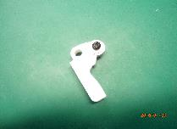
圆头螺丝M4*12
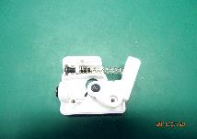
拨杆套入外盖2
内六角螺丝M3*15
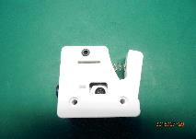
方形螺母M3

7
8
9

Feeder+bottom_cover
作 业 指 导 书 |  |  |  |  |  |  | 작업지도서

5
作业名称 |  | 使用工具 | 工序 |  | 组合用时 | 制 作： | 작업공정명 |  | 사용공구 | 공정순서 | 작업소요시간 | 작성：
送料器+底盖 |  | 电批、六角板手2.5.1.5 | NO:5 |  | 150 /s | 审 核： | feeder + bottom_cover |  | 전동드라이버, 육각렌치 2.5, 1.5 | NO:5 | 150 /s | 심사:
物 件 |  |  |  |  |  |  | 물건

操作说明 | ①.电源开关与底盖组合，注意开关位方向。 ②扣入底盖，测试开关活动性能。 ③插入电机电缆线。 ④电机轴套上小齿轮，注意紧锁螺丝位对准轴半月平口，小齿轮位于轴半月平口中间位置。 ⑤用1.5六角匙紧固小齿轮与电机轴组合。 ⑥电机与底盖组合，注意电缆方向。 ⑦从底盖外装入送料器总成，按压拨杆使小齿轮扣入送料器中，锁上两粒M3X30螺丝。 |  |  |  |  |  | 작업설명 | ①전원스위치와 bottom_cover를 조립한다. 전원버튼의 방향에 주의한다. ②bottom_cover를 끼운후 전원버튼 조작에 문제가 없는지 확인한다. ③모터케이블을 삽입한다. stepping_motor_cable을 페라이트코어에 한바퀴감고 페라이트코어를 꽉 닫아 잠근다 ④ feeder_gear의 무두볼트가 모터축의 D컷부 평면에 오도록 위치한다. 이때 feeder_gear의 위치는 D컷부 길이의 중심에 위치하여야한다. ⑤1.5육각렌치를 사용하여 feeder_gear를 모터축에 고정한다. ⑥모터와 bottom_cover를 조립한다. 케이블 방향에 주의한다. ⑦bottom_cover외장에 feeder를 장착하고, feeder 래버을 꾹 눌러 feeder_gear를 feeder 안으로 넣는다.socket_screw M3X25 두 개로 잠근다.

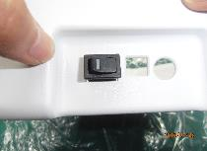
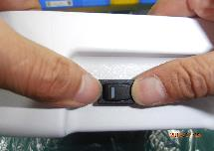
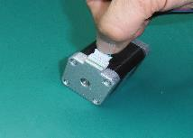
插入电缆
操 作 图 示 |  |  |  |  |  |  | 조작도면
方向
压入底盖
压入底盖
방향
bottom_cover에 눌러 끼운다
케이블을 꽂는다

1.5육각렌치로 단단히 잠근다
무두볼트가 모터축의 D컷부 평면에 오도록 위치
bottom_cover에 조립한다
 |  | 1 |  | 2 |  | 3
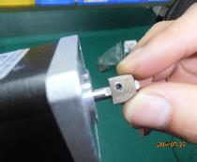
电机轴套上小齿轮，锁梢对准半圆平口
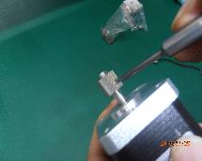
1.5六角匙锁紧
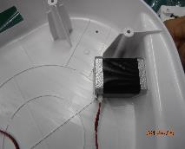
与底盖组合
중간
中间
케이블 방향
 |  |  |  |  |  |  |  |  | 해석이 안됨;;;;

电缆方向
Feeder + bottom_cover + feeder motor을 조립하고, feeder 래버를 눌러 feeder gear쪽에 끼운다
送料器+底板+电机组合，按压拨杆扣上小齿轮。
socket_screw M3 *30로 잠근다
 |  | 4 |  | 5 |  | 6
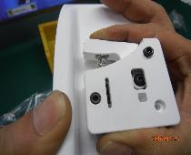
锁上M3 *30螺丝 2

 |  |  | 7

Head ass'y
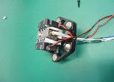
作 业 指 导 书 |  |  |  |  |  |  |  |  | 작업지도서

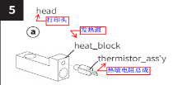
6
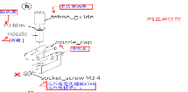
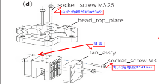
作业名称 |  | 使用工具 |  | 工序 |  | 组合用时 | 制 作： |  | 작업공정명 |  | 사용공구 | 공정순서 | 작업소요시간 | 작성：
打印头组立 |  | 电批、六角板手1.5、2.5 |  | NO:6 |  | 360 /s | 审 核： |  | Head 조립 |  | 전동드라이버, 육각렌치 1.5, 2.5 | NO:6 | 360 /s | 심사:
物 件 |  |  |  |  |  |  |  |  | 물건
头板
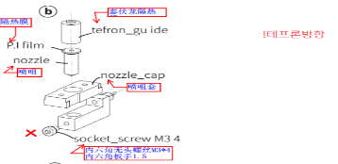

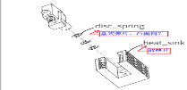
C
 |  |  |  |  |  |  |  |  |  |  |  |  |  | Nozzle_cap을
 |  |  |  |  |  |  |  |  |  |  |  |  |  | Nozzle_holder로
 |  |  |  |  |  |  |  |  |  |  |  |  |  | 수정할 것!!!

操作说明 | ⑴铜咀装入喷咀座。⑵泰伏龙隔热棒装入喷咀座，尖头朝上。⑶用冶具套三个盘式弹片，方向如图，再钦入散热座。⑷喷咀成装钦入散热座（泰伏龙部分）。⑸热敏电阻螺纹旋入铜座。⑹铜座压入喷咀，底部间隙冶具控制1MM。⑺用1.5六角匙紧固无头螺丝。⑻喷咀盖向下压入然后向前推扣入。⑼钦入发热棒。⑽.⑾散热座两侧分别锁入叶型风扇分别两粒六角螺丝锁紧（M3*15*4).⑿头板与散热座组合，锁M3*25*2紧固，注意电缆线方向。⒀电缆线套上线套，两端用扎带扎紧。⒁钦入六粒磁力铁（柱型）注意磁极方向一致。 |  |  |  |  |  |  |  | 작업설명 | 노즐에 PI film을 붙인다. ⑴Nozzle을 Nozzle_holder에 끼운다.⑵tefron_guide의 뾰족한 부분을 위로 향하여 nozzle_holder에 끼운다.⑶전용도구를 이용하여disc_spring 3개를 사진과 같은 방향으로 하여，Heat_sink에 끼운다.⑷조립된 nozzle 부분을 heat_sink에 끼운다.（Tefron 부분）⑸thermistor_ass'y를 heat_block에 끼운다.⑹heat_block을 nozzle에 끼우고,아래부분 공간을 1mm정도 띄운다.⑺1.5육각렌치를 이용해 scoekt_screw를 고정시킨다.⑻nozzle_cover를 아래방향으로 걸고 뒤쪽에서 밀어넣듯이 끼운다.⑼heat_catridge를 삽입한다.⑽.⑾heat_sink 양쪽 측면에 socket_screw M3*15를 이용하여 fan을 장착한다.⑿head_top_plate와 heat_sink를 socekt_scre M3*25를 이용하여 고정한다.전선 방향에 주의한다.⒀cable_tie를 이용하여 양쪽 부분을 꽉 조인다.⒁기둥형 자석6개를 끼운다.자극방향이 일치하도록 주의한다. Head_cover을 socket_screw M3*10을 사용하여 고정한다 creatable 스티커를 부착한다. Clamp fixer를 Tube clamp에 끼운다 |  |  |  |  | 喷咀座 | 노즐홀더?
 |  |  |  |  |  |  |  |  |  |  |  |  |  |  | 冶具 | ????
 |  |  |  |  |  |  |  |  |  |  |  |  |  |  | 铜座 | 히트블록?

 |  |  |  |  |  |  |  |  |  |  |  |  |  |  | nozzle_tape에 대한 설명은 빠져있는듯??

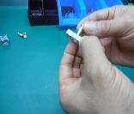
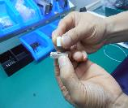
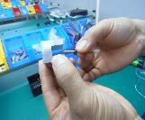
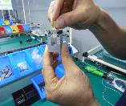
操 作 图 示 |  |  |  |  |  |  |  |  | 조작도면

 |  | 1 |  | 2 | 3 |  | 4
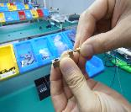
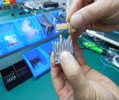
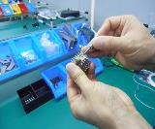
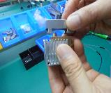

 | 5 |  |  | 6 |  | 7 | 8
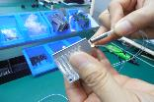
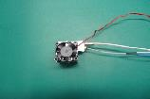
紧固螺丝M3*15
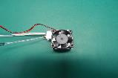
紧固螺丝M3*15
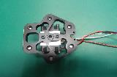
紧固螺丝M3*25
socket_screw M3*15로 고정한다
socket_screw M3*15로 고정한다
socket_screw M3*25로 고정한다

A
B
9
10
12
11
cable_tie로 묶는다
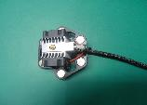
扎带紧扣
磁铁X6
자석X6

cable sleeve
 |  |  | 13 |  |  | 14 |  | 15

套管

OLED ass'y
作 业 指 导 书 |  |  |  |  |  | 작업지도서

7
作业名称 |  | 使用工具 | 工序 | 组合用时 | 制 作： | 작업공정명 |  | 사용공구 | 공정순서 | 작업소요시간 | 작성：
LED显示屏 |  | 电批、六角板手3 | NO:7 | 60 /s | 审 核： | OLED ass'y |  | 전동드라이버, 육각렌치3 | NO:7 | 60 /s | 심사:
物 件 |  |  |  |  |  | 물건

操作说明 | ①六角支撑螺钉与PCB板组合打上四个M3*6螺丝紧固。 ②装上PCB板支架，锁上四个M3*6螺丝。 |  |  |  |  | 작업설명 | ①PCB_support나사를 OLED PCB에 조립하고, socket_screw M3*6으로 고정한다. ②oled_bracket 위에 조립하고，socekt_screw M3*6으로 고정한다 10pin cable과 14pin cable을 연결한다

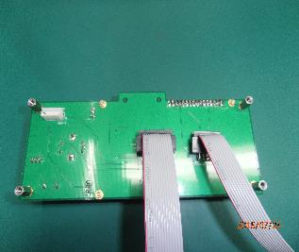
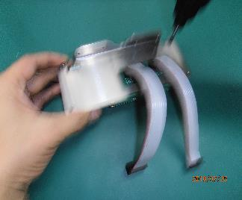
M3*6*4
操 作 图 示 |  |  |  |  |  | 조작도면

M3*6*4

 | 1 |  |  | 2

top_plate
作 业 指 导 书 |  |  |  |  |  |  | 작업지도서

8
作业名称 |  | 使用工具 | 工序 | 组合用时 |  | 制 作： | 작업공정명 |  | 사용공구 | 공정순서 | 작업소요시간 | 작성：
上盖板 |  | 电批、六角板手2.5 | NO:8 | 380 /s |  | 审 核： | top_plate |  | 전동드라이버, 육각렌치2.5 | NO:8 | 380 /s | 심사:
物 件 |  |  |  |  |  |  | 물건

内六角螺丝M3*6*6

 |  |  |  |  |  |  |  |  |  |  |  |  | plange_bearing --> flange_bearing으로 수정!!!

操作说明 | ①限位开关插入2.5*15梢钉（红色线缆）。 ②插有销钉的开关印字面朝外扣入开关座（经基准边左边为X）。 ③法兰轴承两个合一插上梢钉4.0*15。 ④插有销钉的轴承扣入轴承座，依次完成X、Y、Z三组（X为红色电缆、Y为橙色、Z为灰色）。⑤开关线穿过开关固定板盖住开关与轴承。 ⑥锁入一粒M3*6六角螺丝。 ⑦依6步骤完X、Y、Z三组。⑧先用胶纸把LED灯条从A端先固定，平贴后固定B端。⑨用专用胶纸贴牢LED灯条；在U型缺口处贴上扎带座，把三条开关线和LED灯线收集固定扎带座并用扎带扎紧。 |  |  |  |  |  | 작업설명 | ①limit_switch_ass'y에 pin 2.5*1.5를 끼워넣는다.(빨간색 케이블) ②switch_fixer의 문자출력부분이 바깥쪽으로 향하게 하여 limit_switch_ass'y에 끼워넣는다.（기준선에서 봤을 때 X형태로) ③flange bearing 2개를 한쌍으로하여 pin 4.0*15위에 끼운다. ④pin을 끼운 베어링을 베어링 자리에 꽂아 넣는다. X、Y、Z의 순서대로 완성한다.（X는 빨강색 전선、Y는 주황색、Z는 회색）。 ⑤스위치 선이 switch_fixer를 통과하여 빼내고, switch_fixer로 스위치와 베어링을 덮도록 한다. ⑥socket_screw M3*6로 고정시킨다. ⑦X、Y、Z순서로 6개를 작업한다. ⑧led_strip을 고정하기 전, 테이프를 A부분부터 수평으로 B부분까지 부착한다.⑨polyimid tape로 led_strip을 부착한다.; U자 홈쪽으로 선을 정리하고, polyimid tape로 고정한다. led_strip 선 1종,limit_switch_ass'y 선 3종 합계 4종의 선을 cable_mold에 삽입하여 정리한다.

 |  |  |  |  |  |  |  |  |  |  |  |  | -.선정리 부분에 대한 설명 수정 필요

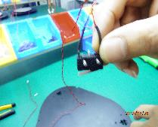
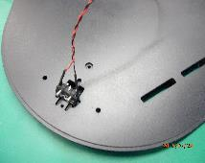
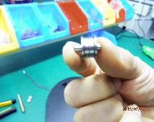
操 作 图 示 |  |  |  |  |  |  | 조작도면

문자 출력부분이 바깥쪽을 향하도록
기준선

印字朝外
基准边

 | 1 |  | 2 |  | 3
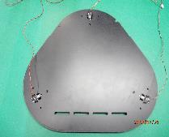
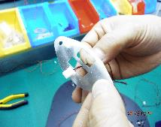

Y

socket_screwM3*6
X
Z

六角螺丝M3*6
cable_tie를 이용해 단단히 묶는다

 | 4 |  | 5 |  | 6
7


8

9
扎带扎紧
Y
A
B
구멍 위에 polyimid_tape를 붙인다.

X
Z
专用胶纸贴封

heat_bed+bottom_plate
作 业 指 导 书 |  |  |  |  |  |  | 작업지도서

9
作业名称 |  | 使用工具 | 工序 | 组合用时 |  | 制 作： | 작업공정명 |  | 사용공구 | 공정순서 | 작업소요시간 | 작성：
热床+底板 |  | 电批、六角板手3 | NO:9 | 200 /s |  | 审 核： | heat_bed_pcb + bottom_plate |  | 전동드라이버, 육각렌치3 | NO:9 | 200 /s | 심사:
物 件 |  |  |  |  |  |  | 물건

操作说明 | ①热床基板上插上电源线缆（黑色）、感应线缆（白色）。 ②调平螺丝套上调平弹簧。 ③调平轮中间鑲入M8六角螺母。 ④调平螺丝穿入下板旋入调平轮中的M8螺母。旋出2MM左右,注意穿入方向（按图示）。 ⑤套上热床夹，方向指向圆心。 ⑥先把电线和感应线空入下板圆孔中，盖上热床导电板，对应基准槽和缺口方向，锁上三个平头螺丝M3*5. |  |  |  |  |  | 작업설명 | ①heat_bed_PCB 위에 heat_bed_cable(검정색)과 heat_bed_sensor_cable(흰색)를 꽂는다.。 ②leveling_screw위에 leveling_spring을 끼운다. ③leveling_wheel중간에 hex_nut M8을 끼워넣는다. ④bottom_plate 반대편에서 leveling_screw을 끼워 leveling_wheel의 hex_nut M8에 맞춰 고정한다.나사가 튀어나오는 정도는 2MM전후가 되어야 한다.나사 삽입방향에 주의한다.(사진참조) ⑤bed_clip을 끼우고 방향은 원의 중심을 향하도록 한다. ⑥먼저 heat_bed_cable과 heat_bed_sensor_cable을 PCB구멍 속으로 넣고, heat_bed도체부분을 기준홈과 구멍방향에 대응되도록 덮고，flat_head M3*5 나사 3개를 잠근다.




操 作 图 示 |  |  |  |  |  |  | 조작도면 |  |  |  |  |  | 感应线 | 소켓??

전원선과 sensor 케이블을 끼운다
插入电源线、感应线。

방향
홈 방향
기준 홈
 | 1 |  | 2 |  | 3

方向


基准槽
缺口方向
먼저 선을 구멍안에 넣는다
flat_head M3*5
平头螺丝M3*5
先穿线入孔

 | 4 |  | 5 |  | 6

post+bottom_plate
作 业 指 导 书 |  |  |  |  |  |  | 작업지도서

10
步频电机*3
作业名称 |  | 使用工具 | 工序 | 组合用时 |  | 制 作： | 작업공정명 |  | 사용공구 | 공정순서 | 작업소요시간 | 작성：
导杆+底板 |  | 电批、六角板手3 | NO:10 | /s |  | 审 核： | post+bottom_plate |  | 전동드라이버, 육각렌치3 | NO:10 | /s | 심사:
物 件 |  |  |  |  |  |  | 물건

操作说明 | ①步频电机支架螺丝孔穿入M4*20螺丝，再穿入下底板。 ②下底板另一侧对准螺丝套入支撑导杆旋入，电批+M3六角匙锁紧固。 ③依次锁入六根支撑导杆后完成。 |  |  |  |  |  | 작업설명 | ①motor_ass'y를 구멍에 맞춰 button_head M4*20를 끼워넣고，bottom_plate에 고정한다. ②bottom_plate반대편 구멍에 post를 끼우고 전동드라이버와 육각렌치로 고정한다. ③순서대로 6개의 post를 고정한 후 완성한다.




button_head M4*20
操 作 图 示 |  |  |  |  |  |  | 조작도면
 |  |  |  |  |  |  |  |  |  |  |  |  | 球头螺丝
球头螺丝M4*20

POST 6개를 세운다
支撑导杆*6

 | 1 |  | 2 |  | 3

post+top_plate
作 业 指 导 书 |  |  |  |  |  |  | 작업지도서

11
作业名称 |  | 使用工具 | 工序 | 组合用时 |  | 制 作： | 작업공정명 |  | 사용공구 | 공정순서 | 작업소요시간 | 작성：
导杆+上下盖 |  | 电批、六角板手3 | NO:11 | /s |  | 审 核： | post+top_plate+bottom_plate |  | 전동드라이버, 육각렌치3 | NO:11 | /s | 심사:
物 件 |  |  |  |  |  |  | 물건

操作说明 | ①六支支撑轴上分别套上滚珠衬套（需要测试自由滑动）。 ②套上上盖板注意方向（LED灯条对应下盖板基准边），从开关固定板穿过上盖板锁入两粒M4*20圆头螺丝，使之与支撑杆紧连。 ③依次完成X、Y、Z三组。 |  |  |  |  |  | 작업설명 | ①6개의 포스트에 ball_bushing을 각각 끼운다. (부드럽게 움직이는지 확인한다.) ②top_plate를 결합할 때 방향에 주의한다.（LED_strip이 bottom_plate의 지시된 기준면을 향하도록 한다.), switch_fixer와 top_plate을 button_head M4*20 두 개로 고정시킨다. post가 단단히 조립되어 있는지 확인한다. ③X、Y、Z 세 곳 모두 차례대로 조립한다.




操 作 图 示 |  |  |  |  |  |  | 조작도면

ball_bushing

滚珠衬套

 | 1 |  | 2 |  | 3

lift_blk
作 业 指 导 书 |  |  |  |  |  |  | 작업지도서

12
作业名称 |  | 使用工具 | 工序 | 组合用时 |  | 制 作： | 작업공정명 |  | 사용공구 | 공정순서 | 작업소요시간 | 작성：
升降梯滑块座 |  | 电批、十字头、六角匙2 | NO:12 | /s |  | 审 核： | lift_block |  | 전동드라이버, 십자드라이버、육각렌치2 | NO:12 | 12 /s | 심사:
物 件 |  |  |  |  |  |  | 물건

操作说明 | ①皮带B端穿过上盖板扣入法兰轴承槽。 ②按图示绕入下盖板导入电机轴上的皮带轮。 ③升降梯后盖扣入支撑杆，（两个滚珠衬套扣入两侧），皮带A端齿合固于升降梯后盖，用皮带固定器固定皮带B端，（固定器下放入调节螺丝），扣入两粒磁铁（磁力方向统一）。④合上升降梯上盖。 ⑤底盖锁入4粒M3*8自攻螺丝紧固。 ⑥用2MM六角匙调整皮带松紧（使皮带与皮带轮滑动自如） ⑦按前六步骤依次完成三组。 |  |  |  |  |  | 작업설명 | ①timing_belt B단을 top_plate으로 끼워넣고, flange_bearing의 홈에 집어넣는다. ②사진과 같이 stepping_motor 축에 timing_belt를 두른다. ③lift_blk_back를 post에 끼워넣고，（양측에 ball_bushing을 끼워넣고），timing_belt A단 톱니를 lift_blk_back에 고정한다. belt fixer를 이용하여 timing_belt B단을 고정하고，（고정기 아래로 belt_fixer를 넣는다.），magnet 2개를 부착시킨다.（자력방향 통일필수）. ④lift_blk_front를 결합한다. ⑤lift_blk_back쪽으로 BH_tapping_screw 3*8 네 개를 이용하여 고정한다. ⑥2MM육각렌치를 이용하여 timing_belt의 텐션을 조정한다.（timing_belt와 皮带轮가 부드럽게 움직이는지 확인한다.） ⑦lift_block 3개 모두 다에 앞선 6가지의 작업을 실시한다.




磁铁X2，磁力方向统一
调节螺丝
操 作 图 示 |  |  |  |  |  |  | 조작도면
자석 2개，자력방향 통일
belt_fixer

B

B
A
A端齿合
B端齿合
A단 톱니
B단 톱니

 | 1 |  | 2 |  | 3

合上上盖


lif_blk_front를 결합
用2MM六角匙调整皮带松紧度
2MM육각렌치를 이용하여 timing_belt의 텐션을 조정한다.
锁上自攻螺丝3X8X4
BH_tapping_screw 3 8 4개를 모두 잠근다

 | 4 |  | 5 |  | 6


2
 |  |  | 7

1
3

top&bottom_plate+back_cover
作 业 指 导 书 |  |  |  |  |  | 작업지도서

13
作业名称 |  | 使用工具 | 工序 | 组合用时 | 制 作： | 작업공정명 |  | 사용공구 | 공정순서 | 작업소요시간 | 작성： | 六角板手
上下盖板+后罩 |  | 电批、六角板手1.5、2.5 | NO:13 | /s | 审 核： | top&back_plate+back_cover |  | 전동드라이버, 육각렌치1.5、2.5 | NO:13 | /s | 심사: | 六角匙
物 件 |  |  |  |  |  | 물건 |  |  |  |  |  | 서로 다른걸까???

操作说明 | ①后罩按方向对应合上上下盖板，螺丝孔对应，穿过下盖板锁四粒M4*12圆头螺丝紧固(注意线槽入槽）。 ②穿过上盖板锁入四粒M4*10圆头螺丝紧固（注意线槽入槽）。 |  |  |  |  | 작업설명 | ①back_cover를 top_plate와 bottom_plate 방향과 나사구멍에 맞게 조립하고，botton_head M4*12로 꽉 조인다.(전선통로구멍에 주의한다）。 ②top_plate를 덮고 botton_head M4*10로 꽉 조인다.（전선통로구멍에 주의한다.）。



操 作 图 示 |  |  |  |  |  | 조작도면
下盖套上后罩锁上M4X12螺丝X4
上盖套上后罩锁上M4X10螺丝X4
线槽入位
线槽入位
bottom_plate와 back_cover를 조립한 후 button_head M4*12
나사 네 개로 잠근다.
top_plate와 back_cover를 조립한 후 button_head M4X10 나사 네 개로 잠근다.
전선통로
전선통로

OLED+bottom_plate
作 业 指 导 书 |  |  |  |  |  | 작업지도서

14
作业名称 |  | 使用工具 | 工序 | 组合用时 | 制 作： | 작업공정명 |  | 사용공구 | 공정순서 | 작업소요시간 | 작성：
LED+底板组立 |  | 电批、六角板手3 | NO:14 | /s | 审 核： | OLED_ass'y+bottom_plate조립 |  | 전동드라이버, 육각렌치3 | NO:14 | /s | 심사:
物 件 |  |  |  |  |  | 물건

操作说明 | ①LED显示屏朝外，SD卡槽对准扣入相应位置。 ②锁上四粒M3*8螺丝紧固。 |  |  |  |  | 작업설명 | ①OLED액정이 바깥으로 향하게，SD카드슬롯은 정확히 위치시킨다. ②socket_screw M3*8로 고정시킨다.



操 作 图 示 |  |  |  |  |  | 조작도면

显示屏方向朝外
显示屏方向朝外

锁入M3*8六角螺丝四粒
锁入M3*8六角螺丝四粒

 | 1 |  |  | 2

main_board+bottom_plate
作 业 指 导 书 |  |  |  |  |  | 작업지도서

15
作业名称 |  | 使用工具 | 工序 | 组合用时 | 制 作： | 작업공정명 |  | 사용공구 | 공정순서 | 작업소요시간 | 작성：
主板与下盖板组合 |  | 电批、六角板手2.5 | NO:15 | /s | 审 核： | main_board+bottom_plate |  | 전동드라이버, 육각렌치2.5 | NO:15 | /s | 심사:
物 件 |  |  |  |  |  | 물건

操作说明 | ①下盖板锁上四颗PCB板支撑轴M3*30,用钳子稍加固。 ②盖上主板，电源、USB插座朝外方向，分别锁上四粒M3*6螺丝紧固。 |  |  |  |  | 작업설명 | ①bottom_plate에 pcb_support M3*30를 부착시킨다.펜치를 이용해 단단히 고정시키다. ②main_board, 전원, usb포트를 바깥으로 향하게 하여 부착하고 각각 socket_screw M3*6 나사를 이용해 고정시킨다.



操 作 图 示 |  |  |  |  |  | 조작도면
1
1
1
4
1
4
전원、USB포트가 바깥을 향하도록

电源、USB插
座朝外方向
3
3

3
2
2
2
2

 | 1 |  |  | 2

cable
作 业 指 导 书 |  |  |  |  |  |  | 작업지도서

16
作业名称 |  | 使用工具 | 工序 | 组合用时 |  | 制 作： | 작업공정명 |  | 사용공구 | 공정순서 | 작업소요시간 | 작성：
插线 |  |  | NO:16 | 180 /s |  | 审 核： | cable |  |  | NO:16 | 180 /s | 심사:
物 件 |  |  |  |  |  |  | 물건

Y

X
Z

操作说明 | ①按图箭头方向插入LED灯电源线，LED显屏10PIN电缆。 ②插入LED显屏14PIN电缆。 ③按顺序分别插入X、Y、Z三组电机电缆。 ④按顺序分别插入限位开关红、黄、灰三组电缆（红色箭头），热床电缆两组分别插入（粉红箭头），打印头电缆三组（縁色箭头）， ⑤扎带把电机电缆如图捆扎一起，扎带把限位开关电缆线捆扎于一只PCB板支撑轴上，多余线长塞于PCB板底部。 ⑥热床电源与打印头电源需用螺丝刀紧固。 |  |  |  |  |  | 작업설명 | stepping_motor_cable을 페라이트코어에 한바퀴감고 페라이트코어를 꽉 닫아 잠근다 ①사진의 화살표방향으로 OLED전원케이블을 꽂는다. OLED스크린의 10PIN케이블과14PIN 케이블을 적합한 커넥터에 꽂는다. ③X、Y、Z 순서대로 3개의 모터케이블을 각각 꽂는다. ④limit_switch의 빨강색, 노랑색, 회색 3개 케이블을 차례대로 꽂는다.（빨강색 화살표），heat_bed의 케이블 2개（분홍색 화살표），헤드 케이블 3개를 각각 꽂는다.（초록색 화살표）， ⑤사진과 같이 케이블들을 모터케이블과 함께 정리한다. limit_switch의 케이블은 PCB_support와 함께 묶어 정리를 하고, 나머지 케이블들은 PCB아래로 정리한다. ⑥heat_bed 전원과 헤드 전원은 드라이버를 이용하여 고정시킨다.

 |  |  |  |  |  |  |  |  |  |  |  |  | 케이블 부분, TDK 사용하는 것으로 내용 수정 | ???
 |  |  |  |  |  |  |  |  |  |  |  |  | 케이블 부분은 준영씨로부터 정확한 확인 필요




操 作 图 示 |  |  |  |  |  |  | 조작도면

LED灯电源线
X
Y
Z

OLED 전원케이블
 | 1 |  | 2 |  | 3

LED灯线

Y
케이블을 모아서 정리한다
heat_bed 전원케이블
热床电源线
limit_swtich 케이블
케이블을 모아서 정리한다
扎带扎结
헤드 전원케이블
扎带扎结
限位开关线
打印头电源线

X
Z
螺丝刀紧固
黄
红
灰
드라이버 고정
노색랑
빨강색
회색
 | 4 |  |  | 5

frame+bottom_cover
作 业 指 导 书 |  |  |  |  |  | 작업지도서

17
作业名称 |  | 使用工具 | 工序 | 组合用时 | 制 作： | 작업공정명 |  | 사용공구 | 공정순서 | 작업소요시간 | 작성：
机身+底盖 |  | 电批、六角板手2.5 | NO:17 | 100 /s | 审 核： | frame+bottom_cover |  | 전동드라이버, 육각렌치2.5 | NO:17 | 100 /s | 심사:
物 件 |  |  |  |  |  | 물건

操作说明 | ①电源开关线插入主板对应接线插口。 ②电机电缆插入主板接线插口。 ③套上底盖，注意方向吻合，分别锁入圆头螺丝M4*12*5粒；贴三个橡胶脚堑；贴上底盖标示贴纸。 |  |  |  |  | 작업설명 | ①power_switch 케이블을 main_board의 소켓에 맞게 꽂는다. ②모터 케이블을 main_board의 소켓에 맞게 꽂는다 ③방향이 일치하도록 주의하여 bottom_cover을 장착하고(전에 head_ cable을 정리하여 간섭에 의하여 선이 손상되는것을 방지한다. ),botton_head M4*12 5개를 이용하여 고정한다. ；rubber foot을 부착한다.



操 作 图 示 |  |  |  |  |  | 조작도면

显示窗、旋钮窗
电源、USB插口

 | 1 |  |  | 2


라벨부착
标示贴纸

 | 3

frame+top_cover
作 业 指 导 书 |  |  |  |  | 작업지도서

18
作业名称 | 使用工具 | 工序 | 组合用时 | 制 作： | 작업공정명 |  | 사용공구 | 공정순서 | 작업소요시간 | 작성：
机身+顶盖 | 电批、六角板手3 | NO:18 | 1500 /s | 审 核： | frame+top_cover |  | 전동드라이버, 육각렌치3 | NO:18 | 1500 /s | 심사:
物 件 |  |  |  |  | 물건



操作说明 |  |  |  |  | 작업설명 | 1.TOP_cover를 닫는다(top plate 위를 지나가는 선들이 손상되지 않도록 주의한다.) 2.Knob를 로터리스위치 축의 D컷에 맞추어 끼워 넣는다.

操 作 图 示 |  |  |  |  | 조작도면

헤드 조립1
作 业 指 导 书 |  |  |  |  | 작업지도서

20
作业名称 | 使用工具 | 工序 | 组合用时 | 制 作： | 작업공정명 |  | 사용공구 | 공정순서 | 작업소요시간 | 작성：
喷咀组立1 |  | NO:20 | 20 /s | 审 核： | 헤드 조립1 |  |  | NO:20 | 20 /s | 심사:
物 件 |  |  |  |  | 물건

操作说明 |  |  |  |  | 작업설명 | 1.로드 6개를 lift_block_back의 자석부에 각각 1개씩 접촉시킨다 2.로드 6개를 head_plate의 자석부에 각각 1개씩 접촉시킨다. 3.tube를 feeder의 tube_clamp에 끝까지 밀어 넣는다 4.tube의 반대쪽을 head의 tube_clamp에 끝까지 밀어 넣는다 5.HEAD의 소켓과 BODY assy의 소켓을 연결한다(파란색 선부터 맞우어 끼운후 소켓 모양에 맞게 나머지 선들도 연결한다.) 6.Cable holder 을 이용하여 tube와 head의 선을 같이 묶어 고정한다(1/3지점, 2/3 지점)

操 作 图 示 |  |  |  |  | 조작도면

테스트


作 业 指 导 书 |  |  |  |  | 작업지도서

22
作业名称 | 使用工具 | 工序 | 组合用时 | 制 作： | 작업공정명 | 사용공구 | 공정순서 | 작업소요시간 | 작성：
调 试 |  | NO:22 | 1200 /s | 审 核： | 테스트 |  | NO:22 | 1200 /s | 심사:
物 件 |  |  |  |  | 물건

操作说明 |  |  |  |  | 작업설명


操 作 图 示 |  |  |  |  | 조작도면

packaging
作 业 指 导 书 |  |  |  |  |  | 작업지도서


23
说明书
保修卡
外箱
作业名称 |  | 使用工具 | 工序 | 组合用时 | 制 作： | 작업공정명 |  | 사용공구 | 공정순서 | 작업소요시간 | 작성：
包 装 |  | 胶带机、介刀 | NO:23 | 600 /s | 审 核： | 포장 |  | 실링기, 커터칼 | NO:23 | 600 /s | 심사:
物 件 |  |  |  |  |  | 물건
内盒
光盘
설명서
보증서
cd???
메인 박스
SD
컴포넌트 박스

机 身
梱扎胶片
BODY
비닐을 단단히 실링한다
CREATABLE

PE胶袋？*？
PE포장재

操作说明 | ①内盒包装：6支连杆；入门手册；胶棒；USB数据线；六角板手；SD卡；灯丝；电源；电源线；水平调节器；打印头。 ②调试PASSED品试擦清洁后套入PE胶袋；放入保丽龙套装。 ③入外箱，放规格说明书、保修卡、光盘、SD卡;胶袋四角封箱。 ④每箱装箱一台.置于站板，每板4*4*2，码高两层。 |  |  |  |  | 작업설명 | ①컴포넌트 박스 포장：rod 6개；quick manual；딱풀；USB포트케이블；육각렌치；SD카드；필라멘트；파워어댑터；파워코드；레벨링가이드；프린터 헤드。 ②테스트 출력 합격한 제품은 외관을 청결히 한 후 PE포장재 안에 넣는다. ③메인박스에 넣은 후, 규격설명서와 보증서, CD(??), SD카드 등을 넣고 테이프로 상자를 포장한다. ④박스별로 한 대씩 포장한 후, 팔레트에 놔둔다. 파레트별로 4*4*2대씩 2층으로 쌓는다. |  |  |  |  | -. PVC 사용하여 고정하는 부분 추가 필요
 |  |  |  |  |  |  |  |  |  |  |  | -. CD는 제외!
 |  |  |  |  |  |  |  |  |  |  |  | -. Head부위를 비닐로 포장
 |  |  |  |  |  |  |  |  |  |  |  | -. 파워는 컴포넌트 박스에 안 넣음

操 作 图 示 |  |  |  |  |  | 조작도면

